Sheet1
견적서 가격 |  |  |  | 접수 가격
검진유형 | 검사항목 | 검사수가 | 총금액
일반 + 기타광물성분진 + 소음(배치전) + 자외선 | 요단백(요10종) 혈당(식전)검사 혈색소량 혈청 크레아티닌 혈청GOT 혈청GPT 흉부촬영 Υ-GTP 기도청력 폐기능검사 자타각증상(특수) | 2,000 1,350 1,060 1,710 1,940 1,890 9,840 3,510 23,100 26,470 8,440 | 59,720 | 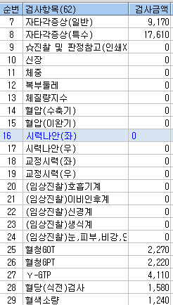 | 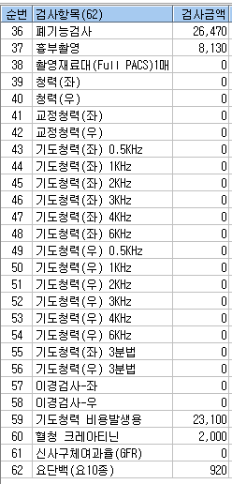 | 